punto de función
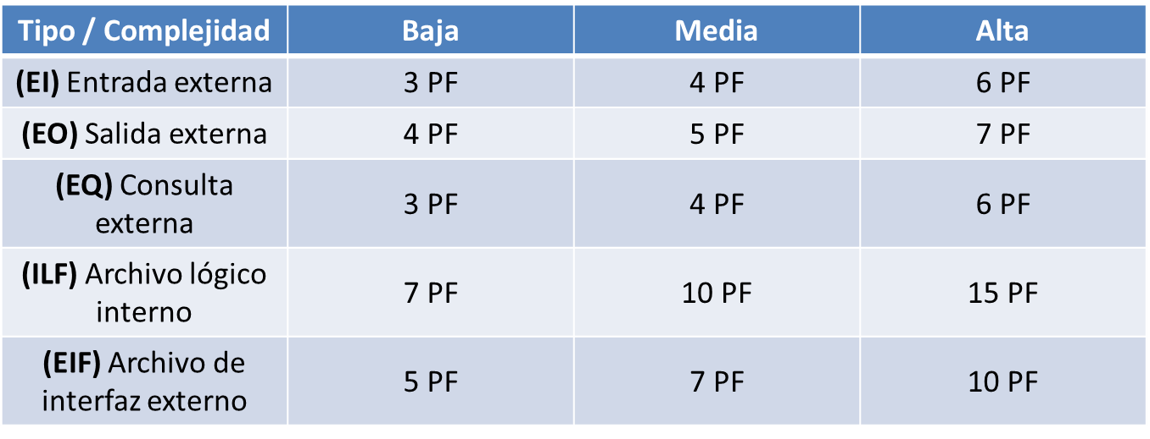
 |  |  | HERRAMIENTAS DE APOYO
Tipo /Complejidad | Nivel complejidad
(EI) Entrada Externa | 24
(EO) Salida externa | 0
(EQ) Consulta externa | 48
Valores estándar (IFPUG) International Function Point
Users Group
(ILF) Archivo lógico interno | 100
(EIF) Archivo de interfaz externo | 0

PFSA | 172

Factor de Ajuste | Puntaje
Comunicación de Datos | 3
Procesamiento Distribuido | 2
Objetivos de Rendimiento | 1
Configuración del equipamiento | 2
Tasa de transacciones | 0
Entrada de Datos en Línea | 5
Interfase con el usuario | 2
Actualizaciones en íinea | 1
Procesamiento Completo | 1
Reusabilidad del código | 3
Facilidad de Implementación | 2
Facilidad de Operación | 0
Instalación Múltiples | 0
Facilidad de Cambios | 1

FACTOR DE AJUSTE | 23

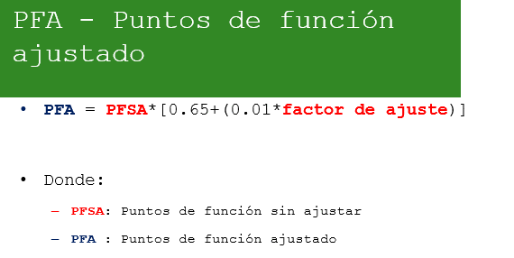

Puntos función ajustado
PFA | 152

Estimación de esfuerzo
H/H | 1216 | horas/hombre

Desarrolladores para el proyecto | 3

Horas por desarrollador | 405.33333333

 | como estudiante | como desarrollador trabajando 8 horas diarias
hora semanal por desarrollador | 12 | 40

tiempo estimado para elaboración en meses | 8.44 | 2.53

nota: El tiempo estimado como estudiantes se tiene en incluyendo cuenta las 8 horas adicionales que se le signan a la materia dando un plus de 4 horas mas de esfuerzo adicional.

estimación de costos en el proyecto

Costos generales
 | estudiante | desarrollador
salario mensual por empleado incluido aux de transporte | $ 96,616 | $ 1,288,211
aportes parafiscales por salario | $ 38,016 | $ 506,880
servicios públicos (energia, agua) | $ 250,000 | $ 250,000
número de empleados | $ 3 | $ 3

total costo mensual | $ 653,895 | $ 5,635,272

 | para estudiantes | desarrollador
total costo proyecto estimado con punto de función | $ 5,521,783 | $ 14,276,022

